상품제안서
샤오미 레드미 버즈 6 무선 블루투스 이어폰 이어버드 | 상품코드: F31492

 |  |  |  |  |  |  | 02-412-0044 | www.easy1.co.kr
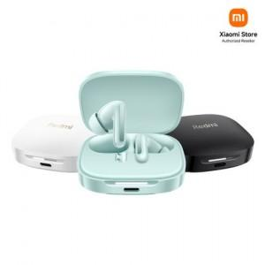

【상세/제작정보】

【인쇄/포장옵션】 | 레이저 / 포장지포장

【공급단가】 | 수량 | 20~ | 50~ | 100~ | 300~ | 500~
*VAT별도 | 단가 | 49,880원 | 49,020원 | 48,160원 | 47,300원 | 46,440원

【상품 URL】 | http://www.easy1.co.kr/src/goods_detail.php?gdno=31492

